Sheet1
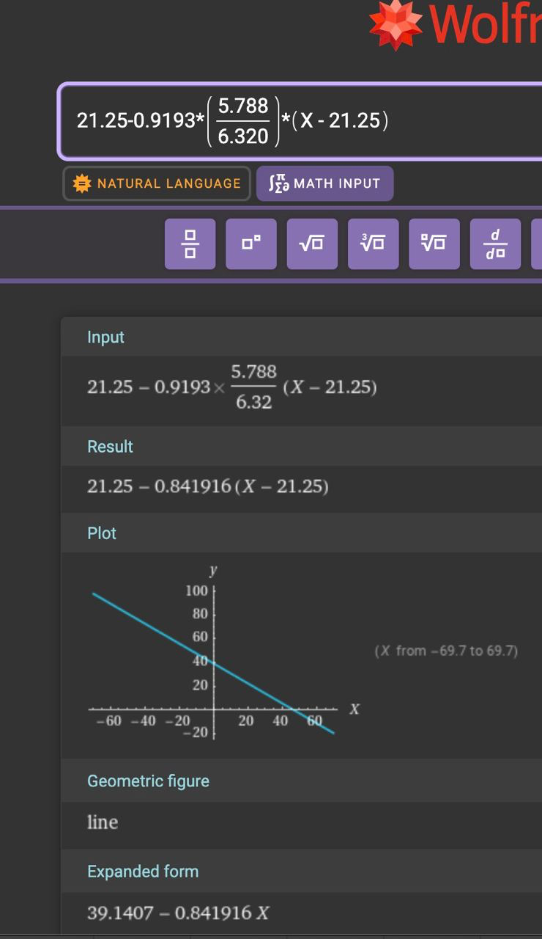
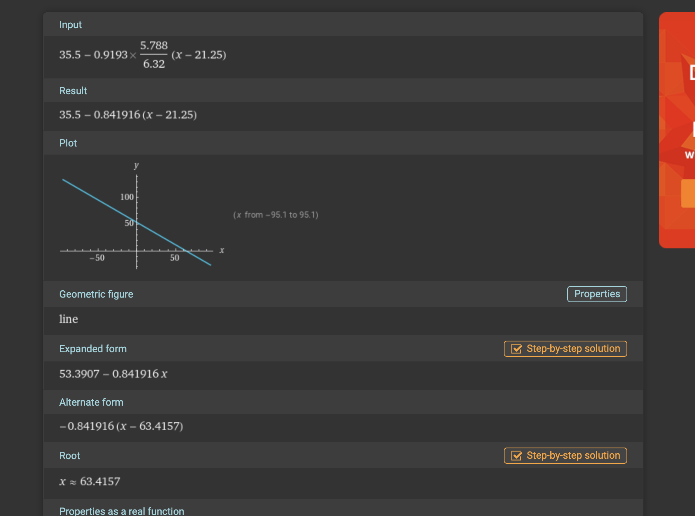
 | 21 | 31 | 36 | 41 | n_i
16 | 0 | 0 | 30 | 80 | 110
26 | 0 | 55 | 20 | 0 | 75
36 | 15 | 0 | 0 | 0 | 15
n_i | 15 | 55 | 50 | 80 | n = 200

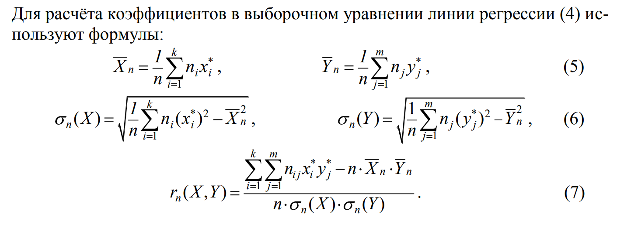
$${\overline{X}}_{200}$$
$${\overline{Y}}_{200}$$
 |  |  |  |  |  |  |  | 21.25 | 451.5625
 |  |  |  |  |  |  |  | 35.5 | 1260.25

$$σn^{\left(X\right)}$$
$$σn^{\left(Y\right)}$$
 |  |  |  |  |  |  |  | 6.320
 |  |  |  |  |  |  |  | 5.788

$$r_{200}\left(X,Y\right)$$
 |  |  |  |  |  |  |  | -0.9193

 |  |  |  |  |  |  | y(x) = 35,5 + -0,9193* 5,788/6,320 * (x - 21,25)

 | а) | E(Y|X = 16) = | 53,3907-0,841916x |  |  | 39.920 | }=> | 0.28369536364
 | б) | E(Y|X = 16) = | (30*36+80*41)/110 |  |  | 39.636

 |  |  |  |  |  |  |  | соответствует, тк разница < 1

